Лист2
ID процесса B | Время выполнения процесса B (мс) | ID процессов A |  | 1 | 2 | 3 | 4 | 5 | 6 | 7 | 8 | 9 | 10 | 11 | 12 | 13 | 14 | 15 | 16 | 17 | 18 | 19 | 20
1 | 5 | 0 | 1 | 1 | 1 | 1 | 1 | 1 |  |  |  |  |  |  |  |  |  |  |  |  |  |  |  | TRUE
2 | 2 | 0 | 2 | 1 | 1 |  |  |  |  |  |  |  |  |  |  |  |  |  |  |  |  |  |  | TRUE
3 | 4 | 0 | 3 | 1 | 1 | 1 | 1 |  |  |  |  |  |  |  |  |  |  |  |  |  |  |  |  | TRUE
4 | 4 | 2 | 4 |  |  |  |  |  |  |  | 1 | 1 | 1 | 1 |  |  |  |  |  |  |  |  |  | TRUE
5 | 5 | 2 | 5 |  |  | 1 | 1 | 1 | 1 | 1 |  |  |  |  |  |  |  |  |  |  |  |  |  | TRUE
6 | 6 | 2 | 6 |  |  | 1 | 1 | 1 | 1 | 1 | 1 |  |  |  |  |  |  |  |  |  |  |  |  | TRUE
7 | 4 | 2;3 | 7 |  |  |  |  | 1 | 1 | 1 | 1 |  |  |  |  |  |  |  |  |  |  |  |  | TRUE
8 | 6 | 1;3 | 8 |  |  |  |  |  | 1 | 1 | 1 | 1 | 1 | 1 |  |  |  |  |  |  |  |  |  | TRUE
 | 36 |  |  | 3 | 3 | 4 | 4 | 4 | 4 | 4 | 4 | 2 | 2 | 2 | 0 | 0 | 0 | 0 | 0 | 0 | 0 | 0 | 0
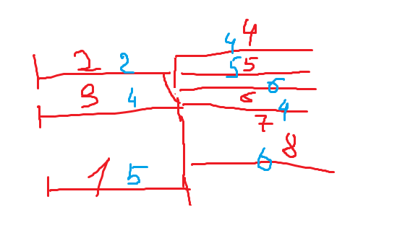
 | 9

